PORTADA
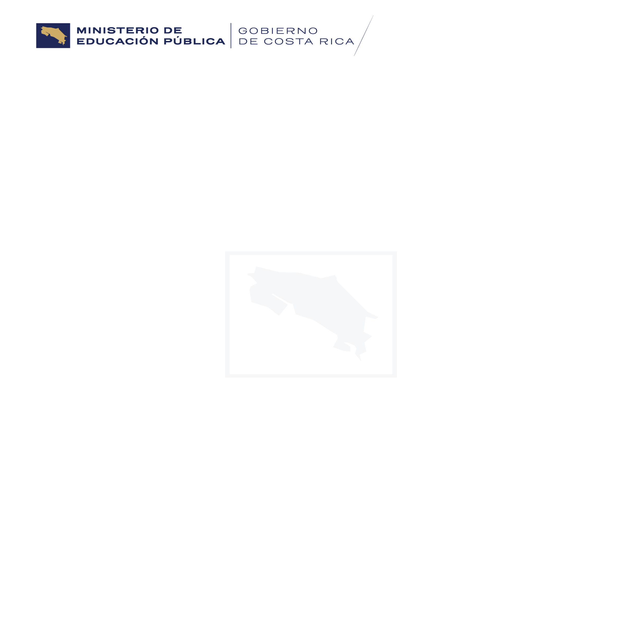

CONTENIDO

ESTUDIANTES EMBARAZADAS,
MADRES Y PADRES
2016-2023

PUBLICACIÓN 460-2025

Junio, 2026

San José, Paseo Colón. Av. 1, calle 24, edificio Torre Mercedes, 10º piso.
Tel: 22568880, Email: departamento.analisis.estadistico@mep.go.cr

